Hypertension
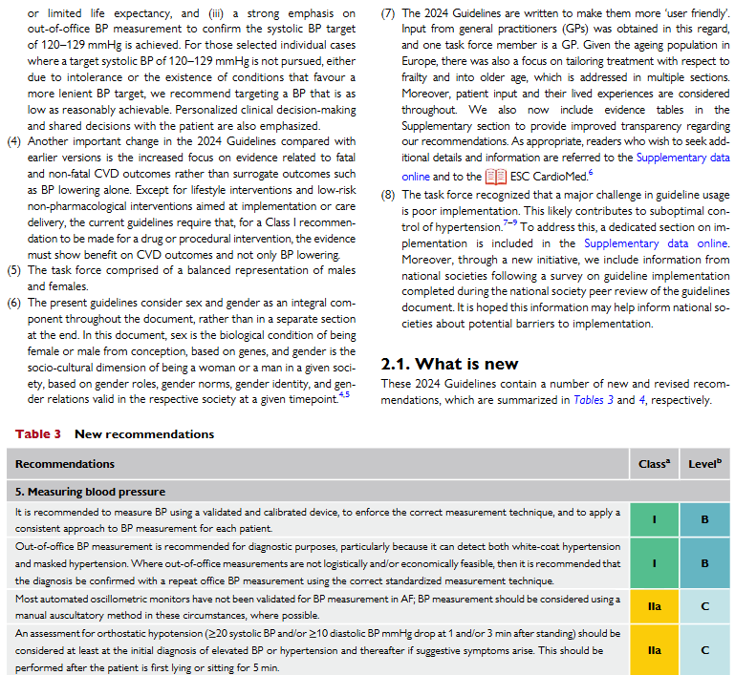
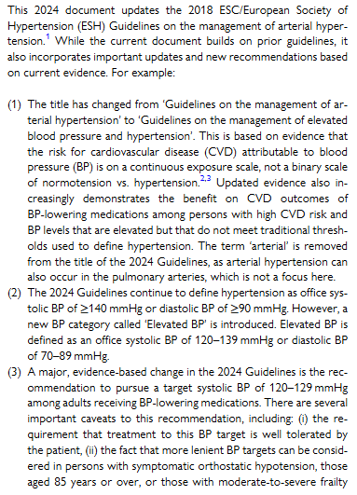
Hypertension
Observation | Relevance
systolic Blood Pressure | 1.0
diastolic Blood Pressure | 1.0

orthostatic Hypotension
Observation | Relevance
systolic Blood Pressure Drop | 1.0
diastolic Blood Pressure Drop | 1.0

Observation Name | Label | Value | Unit | Relevance
systolic Blood Pressure | elevated | 120–139 | mmHg | 0.2
systolic Blood Pressure | high | >= 140 | mmHg | 0.5
systolic Blood Pressure Drop |  | >=20 | mmHg | 0.3
diastolic Blood Pressure | elevated | 70–89 | mmHg | 0.2
diastolic Blood Pressure | high | >= 90 | mmHg | 0.5
diastolic Blood Pressure Drop |  | >=10 | mmHg | 0.3

acute Appendicitis
Hypertension
Observation | Relevance
migration of pain | 0.2 |  |  |  |  | Quelle für die Informationen
anorexia | 0.2 |  |  |  | Acute Appendicitis: Efficient Diagnosis and Management
nausea/vomiting | 0.3 |  |  |  | Matthew J. Snyder, DO, Nellis Family Medicine Residency Program, Las Vegas, Nevada
right lower quadrant tenderness | 0.2 |  |  |  | Marjorie Guthrie, MD, and Stephen Cagle, MD
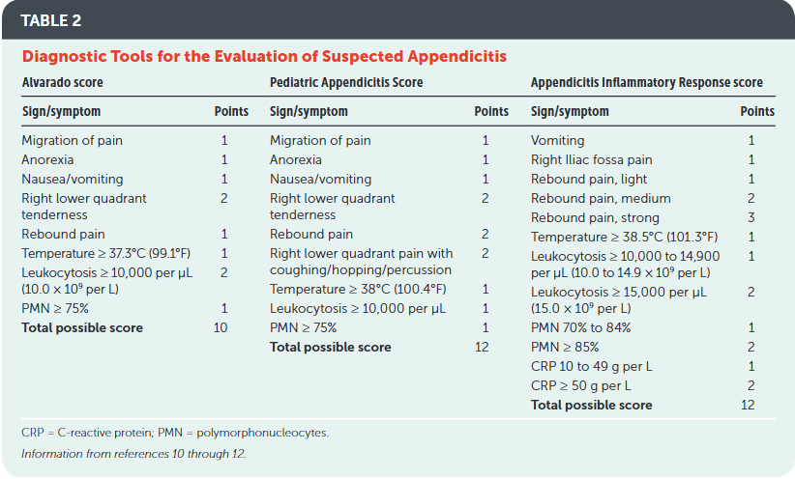
right lower quadrant pain with coughing/hopping/percussion | 0.1
right Iliac fossa pain | 0.1
rebound pain | 0.3
Temperature | 0.3
Leukocytosis | 0.3
polymorphonucleocytes (PMN) | 0.3
C-reactive Protein (CRP) | 0.3

Observation Name | Label | Value | Unit | Relevance
migration of pain | present |  |  | 0.1
anorexia | present |  |  | 0.1
nausea/vomiting | present |  |  | 0.1
right lower quadrant tenderness | present |  |  | 0.2
right lower quadrant pain with coughing/hopping/percussion | present |  |  | 0.2
right Iliac fossa pain | present |  |  | 0.1
rebound pain | light |  |  | 0.1
rebound pain | medium |  |  | 0.2
rebound pain | strong |  |  | 0.3
Temperature | high | >= 37.3 | °C | 0.1
Leukocytosis | elevated | 10–14.9 | 10^9 per L | 0.1
Leukocytosis | high | >= 15 | 10^9 per L | 0.2
polymorphonucleocytes (PMN) | elevated | 70–84 | % | 0.1
polymorphonucleocytes (PMN) | high | >= 85 | % | 0.2
C-reactive Protein (CRP) | elevated | 10–49 | g per L | 0.1
C-reactive Protein (CRP) | high | >= 50 | g per L | 0.2

